Foglio3
intervalli di età | x | donne | figli 0 nascite (x-x+5) | fx | valori centrali della classe xc | con le Nascite osservate Ni*xic | con le nascite "pure" fx * xic |  | donne che non muoiono | Nascite fittizie se le donne non fossero morte
 | 0 | 1500 |  |  |  |  |  |  | 1500
15-20 | 15 | 1200 | 400 | 0.34782608696 | 17.5 | 7000 | 6.0869565217 |  | 1500 | 521.73913043
20-25 | 20 | 1100 | 800 | 0.72727272727 | 22.5 | 18000 | 16.363636364 |  | 1500 | 1090.9090909
25-30 | 25 | 1100 | 600 | 0.57142857143 | 27.5 | 16500 | 15.714285714 |  | 1500 | 857.14285714
30-35 | 30 | 1000 | 600 | 0.6 | 32.5 | 19500 | 19.5 |  | 1500 | 900
35-40 | 35 | 1000 | 350 | 0.36842105263 | 37.5 | 13125 | 13.815789474 |  | 1500 | 552.63157895
40-45 | 40 | 900 | 150 | 0.17647058824 | 42.5 | 6375 | 7.5 |  | 1500 | 264.70588235
45-50 | 45 | 800 | 100 | 0.125 | 47.5 | 4750 | 5.9375 |  | 1500 | 187.5
 | 50 | 800
 |  |  | 3000 | 2.9164190265 |  | 85250 | 84.918168073 | cioè in media= |  | 56.83

 |  |  |  | 2.92 | TASSO DI FECONDITA' TOTALE |  |  | è la sommatoria degli fx e mi dice quanti figli avrei se le donne non fossero esposte alla morte
 |  |  |  |  | se 1000 nel corso della loro vita riproduttiva non morissero e mettessero al mondo figli con la stessa intensità specifica per età delle donne osservate, la loro intensità
 |  |  |  |  | finale di fecondità sarebbe 2.92 in media, o 2920 per 1000

 |  |  |  |  | Media delle età= |  | (somma i (xi * Ni))/ Totale nascite
 |  |  |  |  | Media con nascite osservate = |  | 28.416666667

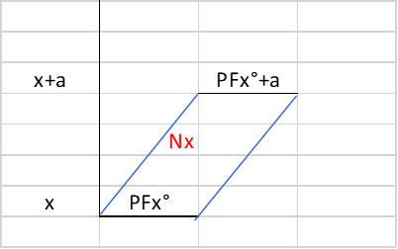
 |  |  |  |  | Media con nascite "pure"= |  |  | 29.081564409

 |  |  |  |  |  |  |  |  |  |  | x+a
 |  |  |  |  |  |  |  |  |  |  |  | 1.1.tPFx-x+a |  | 1.1.t+1PFx+a
 |  |  |  |  |  |  |  |  |  |  |  |  | Nx
 |  |  |  |  |  |  |  |  |  |  | x
 |  |  |  |  |  |  |  |  |  |  |  | 1.1.t | t | 1.1.t+1

